需求设计说明总览
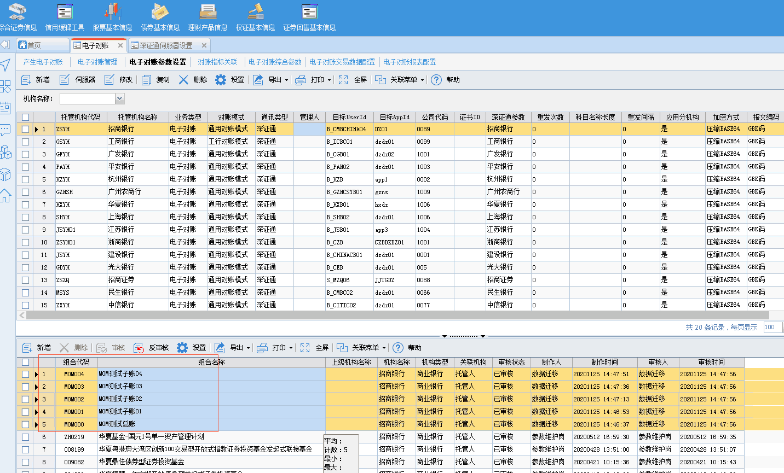
需求名称： | STORY #110374 【新华资产】-电子对账应支持单位净值、累计单位净值等根据估值表保留位数发送并核对校验 |  | 设计人 | 宋达萍
需求背景介绍 | （1）新华资产当前已有产品净值精度为6位、8位 （2）电子对账当前发送的请求报文中默认保留4位小数，详见如下截图 （3）电子对账请求报文应支持单位净值、累计单位净值等根据估值表保留位数发送并核对校验
需求目标 | 广大银行电子对账需要支持8位小数，产生后的位数为8为小数。
需求功能点
序号 | 功能点 | 1 |  |  | 附件
1 | 生成估值表数据 | 一、【电子对账管理】-发送报文 1、电子对账估值表、余额表中的金额字段长度增长为与估值系统中保持一致； 2、发送电子对账报表时，根据产品估值参数中 “单位净值保留位数” 设置的参数值，保留发送报表数据的小数位数，并进行发送。 |  |  | 无
2 | 对账详细信息 | 二、【电子对账管理】-对账详细信息 1.针对T_D_ER_RESULT[对账结果表]，扩大字段长度，N_B_SL，N_D_SL，N_B_JE3，N_D_JE3，N_B_JE4，N_D_JE4，N_B_JE5，N_D_JE5 统一调整为（20，8） 2.银行返回报文内容直接存入对账结果表。 三、该功能仅在客户使用版本开发，不合并到300.7版本，高版本电子对账有独立参数控制。 |  |  | 无
开发建议

测试建议

